Voorblad
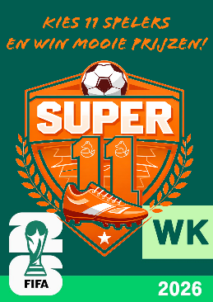
De Vergulde Vos Super 11-Inschrijfformulier!
Terug van weggeweest: De Vos Super11 Na het grote succes tijdens het EK in Duitsland organiseert de Vergulde Vos ook het komende WK 2026 de Vos Super 11. Een spannende en originele WK Pool!

